상품제안서
카카오프렌즈 러블리 4단 점착메모지 | 상품코드: S38626

 |  |  |  |  |  |  | 02-713-8555 | www.synergygift.co.kr
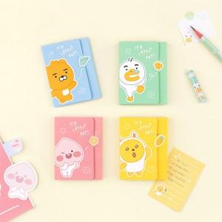

【상세/제작정보】 | <p><span style="font-size: 14pt;">※ </span><span style="font-size: 18.6667px;">90*55mm (명함사이즈)</span></p>

【인쇄/포장옵션】 | 스티커 / OPP(비닐)

【공급단가】 | 수량 | 200~ | 500~ | 1,000~ | 3,000~ | 5,000~
*VAT별도 | 라이언 | 2,180원 | 2,150원 | 2,100원 | 2,010원 | 1,930원
 | 어피치 | 2,180원 | 2,150원 | 2,100원 | 2,010원 | 1,930원
 | 무지 | 2,180원 | 2,150원 | 2,100원 | 2,010원 | 1,930원
 | 튜브 | 2,180원 | 2,150원 | 2,100원 | 2,010원 | 1,930원

【상품 URL】 | https://www.synergygift.co.kr:443/src/goods_detail.php?gdno=38626

